产品
No | Name | Presentation | Category | Key Word | Url | Homepage | Last Approval Date | [Product] No | [Product] Name | [Product] Description | Picture | [Product] Url
1 | 浙江埃克斯轮胎配件有限公司 | 7.2 A41 | 9.3 轮胎 / 车轮的维修及处理（橡胶硫化、平衡处理、磨损维修、弹力剂、维修材料、工具、填充剂、处理材料） |  | https://automechanika-shanghai.hk.messefrankfurt.com/shanghai/zh-cn/exhibitor-search.detail.html/31-incorporated.html | www.31inc.com | 2024-09-12T04:28:41
2 | 4A Truck Parts Oy | 2.1 AB10 | 1.1 驾驶系统（发动机、变速箱、动力总成、排气装置） 1.2 底盘部分（车桥、方向盘、制动装置、车轮、减震器） 1.3 车身部分【金属部件、安装部件、车窗、保险杠、车载集成光伏系统（VIPV）】 2.1 发动机电子系统（控制单元、总线系统、传感器、执行器） |  | https://automechanika-shanghai.hk.messefrankfurt.com/shanghai/zh-cn/exhibitor-search.detail.html/4a-truck-parts-oy.html | www.4atp.fi | 2024-08-07T09:13:02
3 | 山东菏泽华星油泵油嘴有限公司 | 7.1 F107 | 1.2 底盘部分（车桥、方向盘、制动装置、车轮、减震器） |  | https://automechanika-shanghai.hk.messefrankfurt.com/shanghai/zh-cn/exhibitor-search.detail.html/heze-huaxing-fuel-injection-co-ltd.html | www.hzdiesel.com.cn | 2024-11-16T04:00:03
4 | 广州市埃埃拓普汽车零件制造有限公司 | 3 H64 | 1.1 驾驶系统（发动机、变速箱、动力总成、排气装置） 1.2 底盘部分（车桥、方向盘、制动装置、车轮、减震器） | 1. Arm bushing 2. Suspension parts 3. Engine Mount 4. Timing belt 5. Automotive belt | https://automechanika-shanghai.hk.messefrankfurt.com/shanghai/zh-cn/exhibitor-search.detail.html/aa-top-trading-co-ltd.html | www.aa-top.com | 2024-11-11T06:24:05 | 1 | 顶胶 | 人本轴承 原厂工艺和配方 优良的表面处理 48609-06310 48609-06310 48609-02150 48609-02180 48609-0E030 | 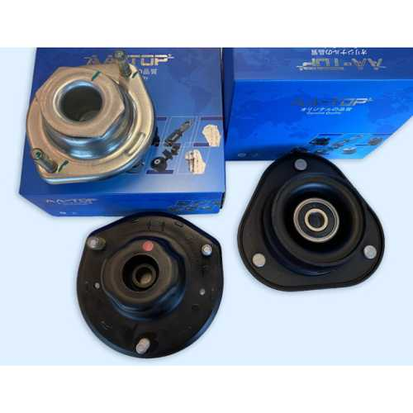 | https://automechanika-shanghai.hk.messefrankfurt.com/shanghai/zh-cn/exhibitor-search.detail.html/aa-top-trading-co-ltd/mf_2_a4wc0a03jcfa_3926503_10000100202401.html
4 | 广州市埃埃拓普汽车零件制造有限公司 | 3 H64 | 1.1 驾驶系统（发动机、变速箱、动力总成、排气装置） 1.2 底盘部分（车桥、方向盘、制动装置、车轮、减震器） | 1. Arm bushing 2. Suspension parts 3. Engine Mount 4. Timing belt 5. Automotive belt | https://automechanika-shanghai.hk.messefrankfurt.com/shanghai/zh-cn/exhibitor-search.detail.html/aa-top-trading-co-ltd.html | www.aa-top.com | 2024-11-11T06:24:05 | 2 | 汽车皮带，同步带 | 汽车同步带 汽车多楔带/PK带 汽车v带 OE和售后质量 产品型号涵盖所有国内外车型 IATF16949/SGS 质量体系 工厂专业生产皮带27年 111MY17 5PK1250 10X875 13X1000 17X1250 114MR17 134RU25.7 107YU22 117RU25 6PK1665 5PK1250 7PK1550 | 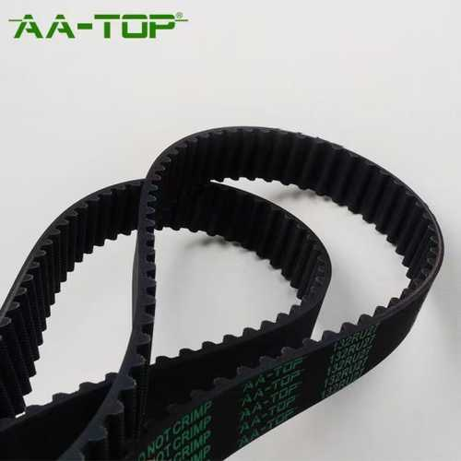 | https://automechanika-shanghai.hk.messefrankfurt.com/shanghai/zh-cn/exhibitor-search.detail.html/aa-top-trading-co-ltd/mf_2_a4wc0a03jcfa_3926505_10000100202401.html
4 | 广州市埃埃拓普汽车零件制造有限公司 | 3 H64 | 1.1 驾驶系统（发动机、变速箱、动力总成、排气装置） 1.2 底盘部分（车桥、方向盘、制动装置、车轮、减震器） | 1. Arm bushing 2. Suspension parts 3. Engine Mount 4. Timing belt 5. Automotive belt | https://automechanika-shanghai.hk.messefrankfurt.com/shanghai/zh-cn/exhibitor-search.detail.html/aa-top-trading-co-ltd.html | www.aa-top.com | 2024-11-11T06:24:05 | 3 | 汽车多楔带/PK带 | EPDM 原厂品质 10万公里质保 涵盖所有车型 一模起订 交期快 IATF16949 & SGS 质量体系 3PK750 4PK850 5PK1250 6PK1665 7PK1750 8PK1500 9PK2835 | 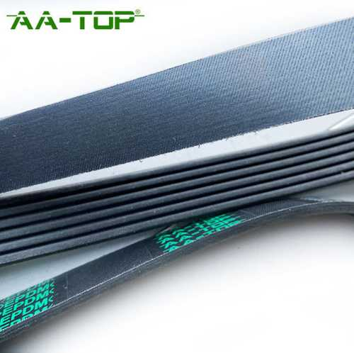 | https://automechanika-shanghai.hk.messefrankfurt.com/shanghai/zh-cn/exhibitor-search.detail.html/aa-top-trading-co-ltd/mf_2_a4wc0a03jcfa_3926506_10000100202401.html
4 | 广州市埃埃拓普汽车零件制造有限公司 | 3 H64 | 1.1 驾驶系统（发动机、变速箱、动力总成、排气装置） 1.2 底盘部分（车桥、方向盘、制动装置、车轮、减震器） | 1. Arm bushing 2. Suspension parts 3. Engine Mount 4. Timing belt 5. Automotive belt | https://automechanika-shanghai.hk.messefrankfurt.com/shanghai/zh-cn/exhibitor-search.detail.html/aa-top-trading-co-ltd.html | www.aa-top.com | 2024-11-11T06:24:05 | 4 | 发动机机脚胶/液压悬置 | 原厂工艺和内部液压流道结构 全自动真空带检测灌油机 日本OTC自动话焊接工作台 丰田车系 本田车系 尼桑日产车系 12372-28200 12372-0H120 12362-0H020 12309-0H070 12361-0D120 12305-22240 12371-22140 12372-21070 | 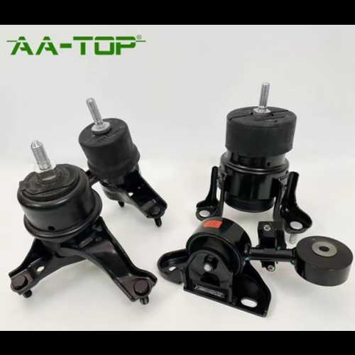 | https://automechanika-shanghai.hk.messefrankfurt.com/shanghai/zh-cn/exhibitor-search.detail.html/aa-top-trading-co-ltd/mf_2_a4wc0a03jcfa_3926504_10000100202401.html
4 | 广州市埃埃拓普汽车零件制造有限公司 | 3 H64 | 1.1 驾驶系统（发动机、变速箱、动力总成、排气装置） 1.2 底盘部分（车桥、方向盘、制动装置、车轮、减震器） | 1. Arm bushing 2. Suspension parts 3. Engine Mount 4. Timing belt 5. Automotive belt | https://automechanika-shanghai.hk.messefrankfurt.com/shanghai/zh-cn/exhibitor-search.detail.html/aa-top-trading-co-ltd.html | www.aa-top.com | 2024-11-11T06:24:05 | 5 | 控制臂、拉杆，悬挂衬套 | 日本OTC自动化焊接工作台 加强焊接强度并确保优良的焊接表面 铜焊效果 所有衬套需做压脱力测试 盐雾试验 和原厂工艺一样缩径处理 48068-06140 48068-02230 48069-42050 48655-33050 48655-02080 48655-0D051 | 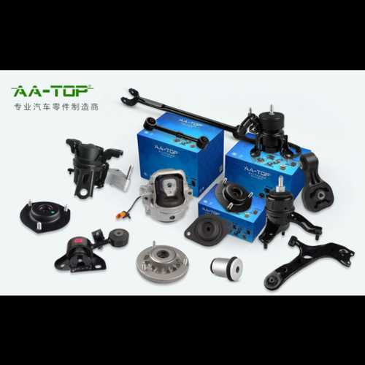 | https://automechanika-shanghai.hk.messefrankfurt.com/shanghai/zh-cn/exhibitor-search.detail.html/aa-top-trading-co-ltd/mf_2_a4wc0a03jcfa_3926507_10000100202401.html
5 | Arnott Suspension Products | 2.1 E30 | 1.2 底盘部分（车桥、方向盘、制动装置、车轮、减震器） | 1. Struts 2. Air Suspension 3. Air Springs 4. Shocks 5. Compressors | https://automechanika-shanghai.hk.messefrankfurt.com/shanghai/zh-cn/exhibitor-search.detail.html/abbt-the-netherlands-bv-trading-as-arnott-europe.html | https://www.arnotteurope.com/ | 2024-10-08T09:22:15 | 1 | 后空气弹簧，适用于宝马X5 (E70/F15) 以及宝马X6 (E71/F16)。 | A-2642为Arnott空气弹簧，适用于宝马X5 (E70/F15) 以及宝马X6 (E71/F16) 后轴。Arnott空气弹簧由美国本土的研发中心自主设计，后经实验室和车辆道路全面测试，以确保产品符合各项指标和质量标准。Arnott空气弹簧采用最先进的多层气包，由Continental® ContiTech德国大陆集团马牌等行业领先的橡胶产品公司制造。Arnott空气弹簧应用ISO认证的质量管理体系，在Arnott美国和欧盟工厂进行组装、测试和包装。Arnott空气弹簧的使用寿命更长，安装更便捷，让广大车主享有无与伦比的驾乘舒适性和产品耐用性。特点：Continental ContiTech德国大陆集团马牌多层气包重负荷压接环高抗冲树脂顶胶和底部活塞全新的气管接头 | 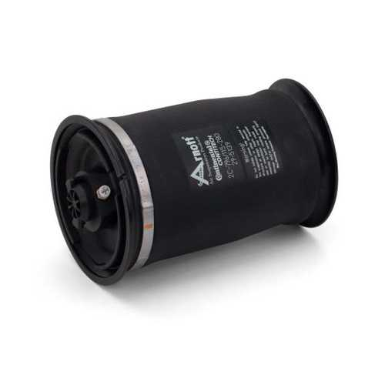 | https://automechanika-shanghai.hk.messefrankfurt.com/shanghai/zh-cn/exhibitor-search.detail.html/abbt-the-netherlands-bv-trading-as-arnott-europe/mf_2_a3pk1a04km8a_4151725_10000100202401.html
5 | Arnott Suspension Products | 2.1 E30 | 1.2 底盘部分（车桥、方向盘、制动装置、车轮、减震器） | 1. Struts 2. Air Suspension 3. Air Springs 4. Shocks 5. Compressors | https://automechanika-shanghai.hk.messefrankfurt.com/shanghai/zh-cn/exhibitor-search.detail.html/abbt-the-netherlands-bv-trading-as-arnott-europe.html | https://www.arnotteurope.com/ | 2024-10-08T09:22:15 | 2 | 右前空气支柱总成，适用于宝马7系 (G11/G12) 以及宝马6系 (G32) 带四轮驱动AWD及4角空气悬架系统 | AS-3404为Arnott自主设计的全新后前空气支柱总成，适用于宝马7系 (G11/G12) 带四轮驱动AWD。该支柱总成可替换OE原厂产品，并配有全新的定制减震器，可带来卓越的驾乘体验和出色的操控性能。美国原装产品，配有Arnott的长效密封件、O型圈、防撞块、重型压接环、全新的空气接头和连接器阀以及防尘套，全面保护支柱。特点：仅适用于AWD全轮驱动的宝马7系 (G11/G12)定制阀门的 减震器重型压接环美国设计和组装 | 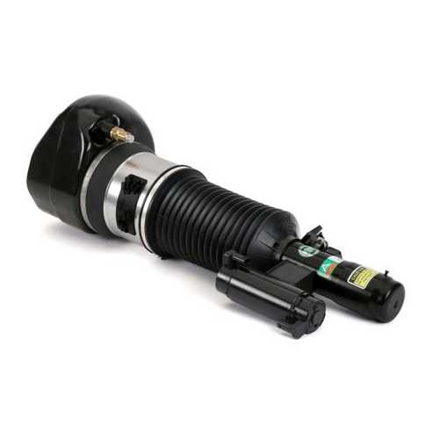 | https://automechanika-shanghai.hk.messefrankfurt.com/shanghai/zh-cn/exhibitor-search.detail.html/abbt-the-netherlands-bv-trading-as-arnott-europe/mf_2_a3pk1a04km8a_4151726_10000100202401.html
5 | Arnott Suspension Products | 2.1 E30 | 1.2 底盘部分（车桥、方向盘、制动装置、车轮、减震器） | 1. Struts 2. Air Suspension 3. Air Springs 4. Shocks 5. Compressors | https://automechanika-shanghai.hk.messefrankfurt.com/shanghai/zh-cn/exhibitor-search.detail.html/abbt-the-netherlands-bv-trading-as-arnott-europe.html | https://www.arnotteurope.com/ | 2024-10-08T09:22:15 | 3 | Arnott右前电控eRide空气支柱总成，适用于保时捷卡宴 (92A) 以及大众途锐 (7P5, 7P6) | ASE-4373为Arnott独有的电控eRide支柱总成，可精准实现原厂件的全部功能。Arnott全新的电控支柱总成采用了Arnott的eRide电子行驶控制技术，可根据车辆精确的数字输入进行动态调整以获得最佳操控性能。该电控支柱总成均经过严格测试，以确保正常功能和使用寿命。全新Arnott电控支柱总成均由美国制造。特点：eRide - Arnott电子行驶控制技术自主研发的主动减震技术，采用Arnott设计的阀门保留所有OE原厂性能电子自适应以获得最佳性能可直接替换OE原厂电子减震器和支柱总成经过全面测试，确保正常功能和使用寿命美国设计、测试并组装 | 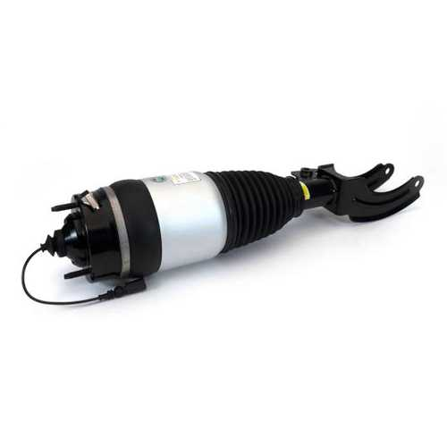 | https://automechanika-shanghai.hk.messefrankfurt.com/shanghai/zh-cn/exhibitor-search.detail.html/abbt-the-netherlands-bv-trading-as-arnott-europe/mf_2_a3pk1a04km8a_4151727_10000100202401.html
5 | Arnott Suspension Products | 2.1 E30 | 1.2 底盘部分（车桥、方向盘、制动装置、车轮、减震器） | 1. Struts 2. Air Suspension 3. Air Springs 4. Shocks 5. Compressors | https://automechanika-shanghai.hk.messefrankfurt.com/shanghai/zh-cn/exhibitor-search.detail.html/abbt-the-netherlands-bv-trading-as-arnott-europe.html | https://www.arnotteurope.com/ | 2024-10-08T09:22:15 | 4 | 螺旋弹簧转换套件，适用于不带VDS的路虎揽胜 (L322) | Arnott的后市场螺旋弹簧转换套件C-2989是专门为不带VDS的路虎揽胜设计的。该套件将车辆的前后空气悬架转换为可靠的螺旋弹簧悬架系统。该套件需重复使用OE原装减震支柱，仅用美国原产的烤漆钢簧替换原车老旧的橡胶气囊。该套件包括全新的支柱顶胶、数控加工的铝制弹簧座、快捷转换所需的全套五金件，以及Arnott独有的电子旁路模块（EBM），该模块可安全关闭仪表板悬架警告灯。特点：烤漆钢簧全新支柱顶胶数控加工底部弹簧座全新上下橡胶弹簧隔振器电子旁通模块，用于关闭警告灯详细的安装手册 | 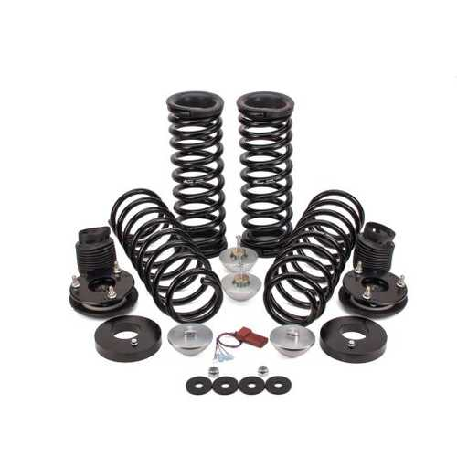 | https://automechanika-shanghai.hk.messefrankfurt.com/shanghai/zh-cn/exhibitor-search.detail.html/abbt-the-netherlands-bv-trading-as-arnott-europe/mf_2_a3pk1a04km8a_4151728_10000100202401.html
5 | Arnott Suspension Products | 2.1 E30 | 1.2 底盘部分（车桥、方向盘、制动装置、车轮、减震器） | 1. Struts 2. Air Suspension 3. Air Springs 4. Shocks 5. Compressors | https://automechanika-shanghai.hk.messefrankfurt.com/shanghai/zh-cn/exhibitor-search.detail.html/abbt-the-netherlands-bv-trading-as-arnott-europe.html | https://www.arnotteurope.com/ | 2024-10-08T09:22:15 | 5 | WABCO威伯科OES空气悬架压缩机，适用于特斯拉Model S (5YJS) 及Model X (5YJX) | Arnott空气悬架压缩机P-3509适用于特斯拉®Model S及Model X，该产品为特斯拉®原装OE压缩机的直接替换产品。此款原装WABCO®压缩机可直接与车辆的空气管路和电气接头连接。产品包含安装支架、阀组和进气软管，可快速安装、即插即用。特斯拉®的WABCO®后市场压缩机是一款功能强大、设计紧凑且轻量化的产品。特点：包含集成式干燥器及全新继电器重负荷电机可延长使用寿命带热过载保护电镀表面可防腐蚀 | 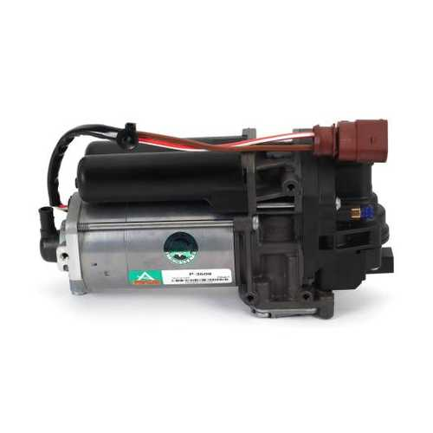 | https://automechanika-shanghai.hk.messefrankfurt.com/shanghai/zh-cn/exhibitor-search.detail.html/abbt-the-netherlands-bv-trading-as-arnott-europe/mf_2_a3pk1a04km8a_4151729_10000100202401.html
6 | 深圳锐丽视科技有限公司 | 5.2 A47 | 4.1 车间维修及维护设备（系统及装备、起重设备、测量与测试设备、轮胎安装、车间设备、网络软件） 4.3 数字化维保（预防性维护、在线诊断、在线升级与服务、远程诊断） | 1. Cylinder Inspection 2. Borescope 3. Articulating 4. Engine Inspection 5. AbleScope | https://automechanika-shanghai.hk.messefrankfurt.com/shanghai/zh-cn/exhibitor-search.detail.html/able-eye-device-co-ltd.html |  | 2024-08-20T03:57:06 | 1 | 弯头内窥镜 | 弯曲内窥镜产品介绍 USB挠性内窥镜设计用于检查、观察孔洞、管道、窄缝等人眼难以看到的地方。 USB挠性内窥镜的远端设置有微型摄像头和照明用的高亮度LED，摄像头摄取图像经USB接口输入计算机，在显示屏上显示图像。 摄像头连接一个弯曲部，通过按压手柄后端的快门线按键，推动弯曲部做0° to 180°的弯曲动作。利用快门线的自锁装置，可将摄像头的弯曲角度锁定在任意弯曲位置。 图像传感器 高品质CMOS图像传感器 图像分辨能力 640X480 接口 USB2.0 图像帧率 30 fps (CIF或VGA) 聚焦距离 40mm - 400mm 镜头视场角 60° 拍照格式 JPG 录像格式 AVI 照明方式 6颗高亮度LED，亮度可调 20厘米处亮度 200流明 探头直径 8.5mm 探管长度 350mm 到 800mm 依不同型号 探头弯曲角度 单向 0° 到 180° 连续可调 角度锁 可在0° 到 180° 之间任意角度加锁/解锁 弯曲部弯曲半径 30mm 防水等级 IP65 工作温度 0° to 50° 储存温度 0° to 50° 兼容系统 Windows XP, 7, 8, 10和MAC 可与高通CPU的安卓系统通过OTG线连接 iPad/iPhone/安卓手机可通过WiFi方式连接 | 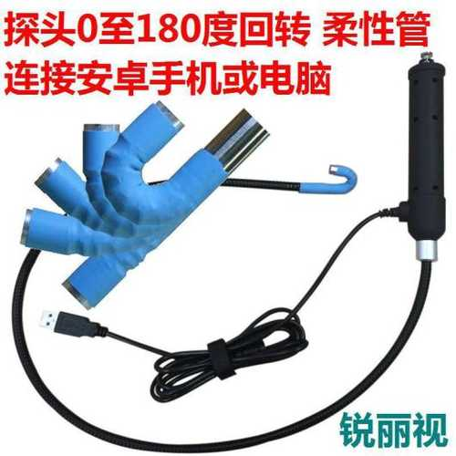 | https://automechanika-shanghai.hk.messefrankfurt.com/shanghai/zh-cn/exhibitor-search.detail.html/able-eye-device-co-ltd/mf_2_a4wc0a01gnwl_3930346_10000100202401.html
6 | 深圳锐丽视科技有限公司 | 5.2 A47 | 4.1 车间维修及维护设备（系统及装备、起重设备、测量与测试设备、轮胎安装、车间设备、网络软件） 4.3 数字化维保（预防性维护、在线诊断、在线升级与服务、远程诊断） | 1. Cylinder Inspection 2. Borescope 3. Articulating 4. Engine Inspection 5. AbleScope | https://automechanika-shanghai.hk.messefrankfurt.com/shanghai/zh-cn/exhibitor-search.detail.html/able-eye-device-co-ltd.html |  | 2024-08-20T03:57:06 | 2 | 弯头内窥镜 | 弯曲内窥镜产品介绍 USB挠性内窥镜设计用于检查、观察孔洞、管道、窄缝等人眼难以看到的地方。 USB挠性内窥镜的远端设置有微型摄像头和照明用的高亮度LED，摄像头摄取图像经USB接口输入计算机，在显示屏上显示图像。 摄像头连接一个弯曲部，通过按压手柄后端的快门线按键，推动弯曲部做0° to 180°的弯曲动作。利用快门线的自锁装置，可将摄像头的弯曲角度锁定在任意弯曲位置。 图像传感器 高品质CMOS图像传感器 图像分辨能力 640X480 接口 USB2.0 图像帧率 30 fps (CIF或VGA) 聚焦距离 40mm - 400mm 镜头视场角 60° 拍照格式 JPG 录像格式 AVI 照明方式 6颗高亮度LED，亮度可调 20厘米处亮度 200流明 探头直径 8.5mm 探管长度 350mm 到 800mm 依不同型号 探头弯曲角度 单向 0° 到 180° 连续可调 角度锁 可在0° 到 180° 之间任意角度加锁/解锁 弯曲部弯曲半径 30mm 防水等级 IP65 工作温度 0° to 50° 储存温度 0° to 50° 兼容系统 Windows XP, 7, 8, 10和MAC 可与高通CPU的安卓系统通过OTG线连接 iPad/iPhone/安卓手机可通过WiFi方式连接 |  | https://automechanika-shanghai.hk.messefrankfurt.com/shanghai/zh-cn/exhibitor-search.detail.html/able-eye-device-co-ltd/mf_2_a4wc0a01gnwl_3930345_10000100202401.html
7 | 浙江汉博汽车传感器有限公司 | 4.1 F52 | 1.1 驾驶系统（发动机、变速箱、动力总成、排气装置） 1.2 底盘部分（车桥、方向盘、制动装置、车轮、减震器） 2.1 发动机电子系统（控制单元、总线系统、传感器、执行器） 2.3 车辆电气系统（电源、电池、电缆、线束、电缆安装与连接元件、插头、传感器、车载诊断系统、高压系统） | 1. ABS Wheel Speed Sensor（ABS轮速传感器） 2. Crankshaft/Camshaft Position Sensor（曲轴/凸轮轴位置传感器） 3. Speed Sensor（速度传感器） 4. Ride Height Level Sensor(车身高度传感器、大灯水平调节传感器） 5. Eccentric Shaft Sensor(Variable Value Lift Sensor) 偏心轴位置传感器 | https://automechanika-shanghai.hk.messefrankfurt.com/shanghai/zh-cn/exhibitor-search.detail.html/zhejiang-aborn-automotive-sensor-co-ltd.html | www.aborn.cn | 2024-11-15T07:27:09 | 1 | 曲轴与凸轮轴位置传感器 | 曲轴与凸轮轴位置传感器产品优势:1、 高精准和较宽的使用温度范围2、 可靠的设计满足长使用寿命3、 高EMC/ESD保护4、 较宽的气隙范围 | 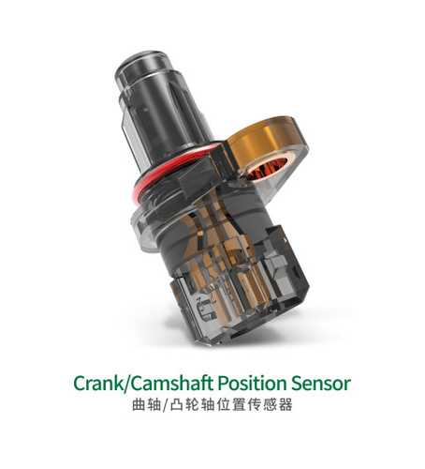 | https://automechanika-shanghai.hk.messefrankfurt.com/shanghai/zh-cn/exhibitor-search.detail.html/zhejiang-aborn-automotive-sensor-co-ltd/mf_2_a4wc0a02lwkl_3930243_10000100202401.html
7 | 浙江汉博汽车传感器有限公司 | 4.1 F52 | 1.1 驾驶系统（发动机、变速箱、动力总成、排气装置） 1.2 底盘部分（车桥、方向盘、制动装置、车轮、减震器） 2.1 发动机电子系统（控制单元、总线系统、传感器、执行器） 2.3 车辆电气系统（电源、电池、电缆、线束、电缆安装与连接元件、插头、传感器、车载诊断系统、高压系统） | 1. ABS Wheel Speed Sensor（ABS轮速传感器） 2. Crankshaft/Camshaft Position Sensor（曲轴/凸轮轴位置传感器） 3. Speed Sensor（速度传感器） 4. Ride Height Level Sensor(车身高度传感器、大灯水平调节传感器） 5. Eccentric Shaft Sensor(Variable Value Lift Sensor) 偏心轴位置传感器 | https://automechanika-shanghai.hk.messefrankfurt.com/shanghai/zh-cn/exhibitor-search.detail.html/zhejiang-aborn-automotive-sensor-co-ltd.html | www.aborn.cn | 2024-11-15T07:27:09 | 2 | 曲轴与凸轮轴位置传感器 | 曲轴与凸轮轴位置传感器产品优势:1、 高精准和较宽的使用温度范围2、 可靠的设计满足长使用寿命3、 高EMC/ESD保护4、 较宽的气隙范围 | 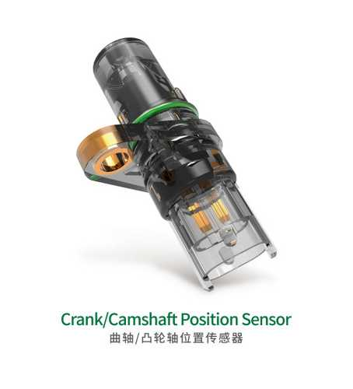 | https://automechanika-shanghai.hk.messefrankfurt.com/shanghai/zh-cn/exhibitor-search.detail.html/zhejiang-aborn-automotive-sensor-co-ltd/mf_2_a4wc0a02lwkl_3930244_10000100202401.html
7 | 浙江汉博汽车传感器有限公司 | 4.1 F52 | 1.1 驾驶系统（发动机、变速箱、动力总成、排气装置） 1.2 底盘部分（车桥、方向盘、制动装置、车轮、减震器） 2.1 发动机电子系统（控制单元、总线系统、传感器、执行器） 2.3 车辆电气系统（电源、电池、电缆、线束、电缆安装与连接元件、插头、传感器、车载诊断系统、高压系统） | 1. ABS Wheel Speed Sensor（ABS轮速传感器） 2. Crankshaft/Camshaft Position Sensor（曲轴/凸轮轴位置传感器） 3. Speed Sensor（速度传感器） 4. Ride Height Level Sensor(车身高度传感器、大灯水平调节传感器） 5. Eccentric Shaft Sensor(Variable Value Lift Sensor) 偏心轴位置传感器 | https://automechanika-shanghai.hk.messefrankfurt.com/shanghai/zh-cn/exhibitor-search.detail.html/zhejiang-aborn-automotive-sensor-co-ltd.html | www.aborn.cn | 2024-11-15T07:27:09 | 3 | ABS轮速传感器 | ABS轮速传感器产品优势:1、高精度和较宽的使用温度；2、可靠的设计满足长使用寿命3、较宽的气隙范围4、 高ESD保护5、防水性强 | 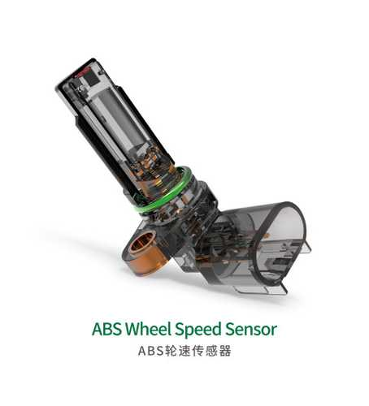 | https://automechanika-shanghai.hk.messefrankfurt.com/shanghai/zh-cn/exhibitor-search.detail.html/zhejiang-aborn-automotive-sensor-co-ltd/mf_2_a4wc0a02lwkl_3930245_10000100202401.html
7 | 浙江汉博汽车传感器有限公司 | 4.1 F52 | 1.1 驾驶系统（发动机、变速箱、动力总成、排气装置） 1.2 底盘部分（车桥、方向盘、制动装置、车轮、减震器） 2.1 发动机电子系统（控制单元、总线系统、传感器、执行器） 2.3 车辆电气系统（电源、电池、电缆、线束、电缆安装与连接元件、插头、传感器、车载诊断系统、高压系统） | 1. ABS Wheel Speed Sensor（ABS轮速传感器） 2. Crankshaft/Camshaft Position Sensor（曲轴/凸轮轴位置传感器） 3. Speed Sensor（速度传感器） 4. Ride Height Level Sensor(车身高度传感器、大灯水平调节传感器） 5. Eccentric Shaft Sensor(Variable Value Lift Sensor) 偏心轴位置传感器 | https://automechanika-shanghai.hk.messefrankfurt.com/shanghai/zh-cn/exhibitor-search.detail.html/zhejiang-aborn-automotive-sensor-co-ltd.html | www.aborn.cn | 2024-11-15T07:27:09 | 4 | ABS轮速传感器 | ABS轮速传感器产品优势:1、高精度和较宽的使用温度；2、可靠的设计满足长使用寿命3、较宽的气隙范围4、 高ESD保护5、防水性强 | 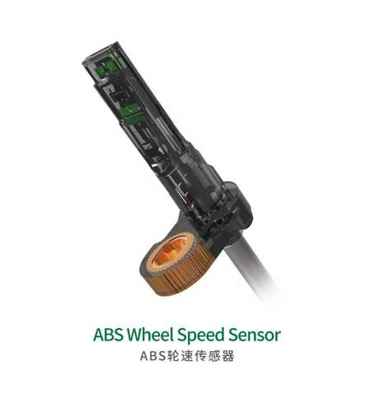 | https://automechanika-shanghai.hk.messefrankfurt.com/shanghai/zh-cn/exhibitor-search.detail.html/zhejiang-aborn-automotive-sensor-co-ltd/mf_2_a4wc0a02lwkl_3930246_10000100202401.html
7 | 浙江汉博汽车传感器有限公司 | 4.1 F52 | 1.1 驾驶系统（发动机、变速箱、动力总成、排气装置） 1.2 底盘部分（车桥、方向盘、制动装置、车轮、减震器） 2.1 发动机电子系统（控制单元、总线系统、传感器、执行器） 2.3 车辆电气系统（电源、电池、电缆、线束、电缆安装与连接元件、插头、传感器、车载诊断系统、高压系统） | 1. ABS Wheel Speed Sensor（ABS轮速传感器） 2. Crankshaft/Camshaft Position Sensor（曲轴/凸轮轴位置传感器） 3. Speed Sensor（速度传感器） 4. Ride Height Level Sensor(车身高度传感器、大灯水平调节传感器） 5. Eccentric Shaft Sensor(Variable Value Lift Sensor) 偏心轴位置传感器 | https://automechanika-shanghai.hk.messefrankfurt.com/shanghai/zh-cn/exhibitor-search.detail.html/zhejiang-aborn-automotive-sensor-co-ltd.html | www.aborn.cn | 2024-11-15T07:27:09 | 5 | 车身高度传感器 |  | 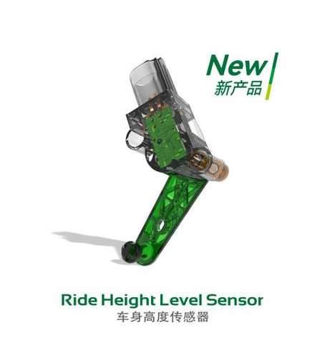 | https://automechanika-shanghai.hk.messefrankfurt.com/shanghai/zh-cn/exhibitor-search.detail.html/zhejiang-aborn-automotive-sensor-co-ltd/mf_2_a4wc0a02lwkl_3930247_10000100202401.html
8 | ABRO Industries, Inc | 2.1 H102 |  |  | https://automechanika-shanghai.hk.messefrankfurt.com/shanghai/zh-cn/exhibitor-search.detail.html/abro-industries-inc.html | www.abro.com | 2024-10-15T23:16:02
9 | 上海正阳桑林企业发展有限公司 | 5.2 B67 | 9.3 轮胎 / 车轮的维修及处理（橡胶硫化、平衡处理、磨损维修、弹力剂、维修材料、工具、填充剂、处理材料） |  | https://automechanika-shanghai.hk.messefrankfurt.com/shanghai/zh-cn/exhibitor-search.detail.html/accufill-technology-co-ltd.html | www.accufill.cn | 2024-08-06T22:45:39 | 1 | H30 Handheld Digital Tire Inflator | Die cast aluminum unit with rubber sleeve Units of measure: Bar, psi, kpa, kgf Backlight LCD with 90 seconds auto off Individually calibrated and tested, accuracy according to EEC/86/217 COMPLIANCE Accurate reading of tire pressure, assisting with TPMS Standard device includes AC107 chuck | 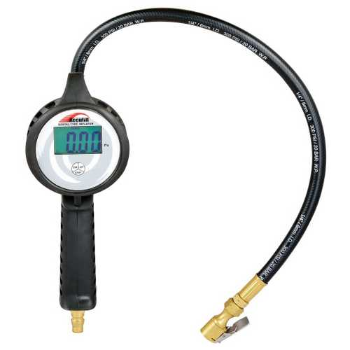 | https://automechanika-shanghai.hk.messefrankfurt.com/shanghai/zh-cn/exhibitor-search.detail.html/accufill-technology-co-ltd/mf_2_a6uj9a004o8s_3930377_10000100202401.html
9 | 上海正阳桑林企业发展有限公司 | 5.2 B67 | 9.3 轮胎 / 车轮的维修及处理（橡胶硫化、平衡处理、磨损维修、弹力剂、维修材料、工具、填充剂、处理材料） |  | https://automechanika-shanghai.hk.messefrankfurt.com/shanghai/zh-cn/exhibitor-search.detail.html/accufill-technology-co-ltd.html | www.accufill.cn | 2024-08-06T22:45:39 | 2 | W60 Automatic Tire Inflator | Aluminum die cast housing Vandal resistant mechanical switches for long life Ceramic sensor for highly accurate Easy, clear and accurate suitable for indoor or outdoor Inflates accurately with hoses up to 50m long Comprehensive diagnostics and error reporting Ideal for quick lube centers, rental car facilities and automobile dealerships A standard device include AC102 chuck and 7.6m(25') rubber hose | 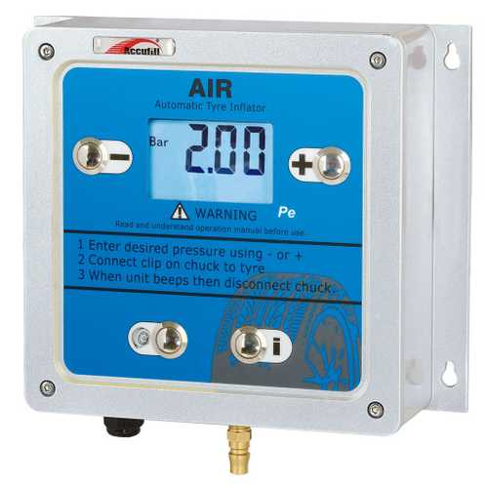 | https://automechanika-shanghai.hk.messefrankfurt.com/shanghai/zh-cn/exhibitor-search.detail.html/accufill-technology-co-ltd/mf_2_a6uj9a004o8s_3930378_10000100202401.html
9 | 上海正阳桑林企业发展有限公司 | 5.2 B67 | 9.3 轮胎 / 车轮的维修及处理（橡胶硫化、平衡处理、磨损维修、弹力剂、维修材料、工具、填充剂、处理材料） |  | https://automechanika-shanghai.hk.messefrankfurt.com/shanghai/zh-cn/exhibitor-search.detail.html/accufill-technology-co-ltd.html | www.accufill.cn | 2024-08-06T22:45:39 | 3 | Handheld Dial Tire Inflator H33 | · Die cast aluminium unit with rubber sleeve · Two position inflflate/deflflate lever · Individually calibrated and tested, accuracy according to EEC/86/217 COMPLIANCE · Accurate reading of tire pressure, assisting with TPMS · Standard device includes AC102 chuck · Unit includes a 21"" hose | 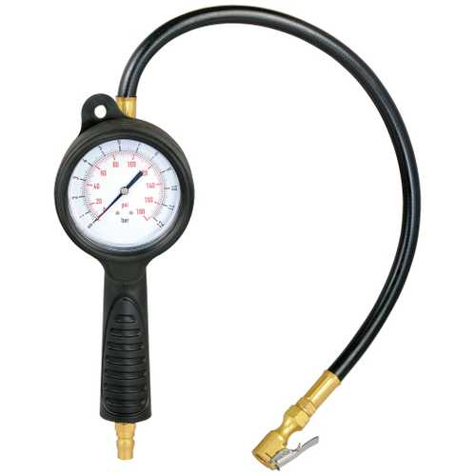 | https://automechanika-shanghai.hk.messefrankfurt.com/shanghai/zh-cn/exhibitor-search.detail.html/accufill-technology-co-ltd/mf_2_a6uj9a004o8s_3930379_10000100202401.html
9 | 上海正阳桑林企业发展有限公司 | 5.2 B67 | 9.3 轮胎 / 车轮的维修及处理（橡胶硫化、平衡处理、磨损维修、弹力剂、维修材料、工具、填充剂、处理材料） |  | https://automechanika-shanghai.hk.messefrankfurt.com/shanghai/zh-cn/exhibitor-search.detail.html/accufill-technology-co-ltd.html | www.accufill.cn | 2024-08-06T22:45:39 | 4 | Wall- Mounted Automatic Tire Inflator W91 | · Vandal resistant mechanical switches for long life · Highly accurate sensor · Easy, clear and accurate suitable for indoor or outdoor · Can inflflate accurately with hoses up to 50m · Comprehensive diagnostics and error reporting | 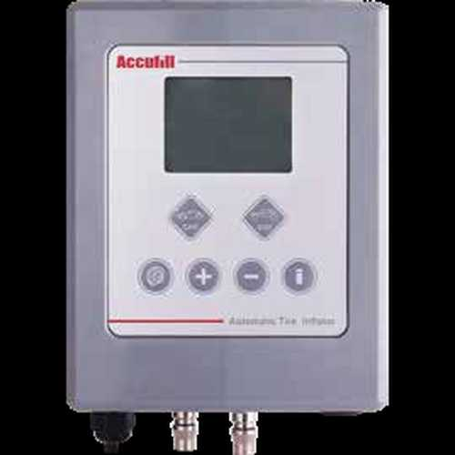 | https://automechanika-shanghai.hk.messefrankfurt.com/shanghai/zh-cn/exhibitor-search.detail.html/accufill-technology-co-ltd/mf_2_a6uj9a004o8s_3930380_10000100202401.html
9 | 上海正阳桑林企业发展有限公司 | 5.2 B67 | 9.3 轮胎 / 车轮的维修及处理（橡胶硫化、平衡处理、磨损维修、弹力剂、维修材料、工具、填充剂、处理材料） |  | https://automechanika-shanghai.hk.messefrankfurt.com/shanghai/zh-cn/exhibitor-search.detail.html/accufill-technology-co-ltd.html | www.accufill.cn | 2024-08-06T22:45:39 | 5 | Pre-set Handheld Tire Inflator HA200 | · Auto-offff after 90 seconds · AA battery powered design. Long battery life and simplifified battery installation. · Ideal for cars, trucks,etc · Large easy to read LCD display with audible warning · Touch ABS case · Individually calibrated and tested · Standard device includes AC102 chuck · Keep working 10-15 hours | 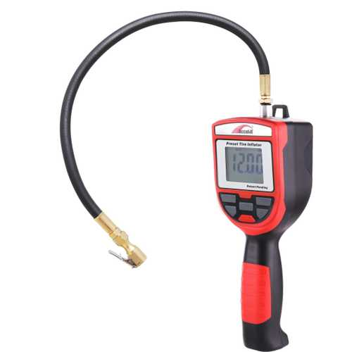 | https://automechanika-shanghai.hk.messefrankfurt.com/shanghai/zh-cn/exhibitor-search.detail.html/accufill-technology-co-ltd/mf_2_a6uj9a004o8s_3930381_10000100202401.html
10 | Aceon Bright, Inc. | 2.1 E122 | 2.1 发动机电子系统（控制单元、总线系统、传感器、执行器） |  | https://automechanika-shanghai.hk.messefrankfurt.com/shanghai/zh-cn/exhibitor-search.detail.html/aceon-bright-inc.html | www.aceonbright.com | 2024-08-06T22:45:40 | 1 | IGNITION COIL |  | 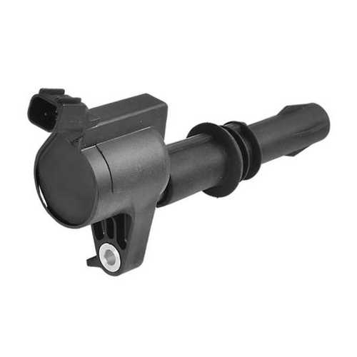 | https://automechanika-shanghai.hk.messefrankfurt.com/shanghai/zh-cn/exhibitor-search.detail.html/aceon-bright-inc/mf_2_a4wc0a02a5v3_3923463_10000100202401.html
10 | Aceon Bright, Inc. | 2.1 E122 | 2.1 发动机电子系统（控制单元、总线系统、传感器、执行器） |  | https://automechanika-shanghai.hk.messefrankfurt.com/shanghai/zh-cn/exhibitor-search.detail.html/aceon-bright-inc.html | www.aceonbright.com | 2024-08-06T22:45:40 | 2 | IGNITION COIL |  | 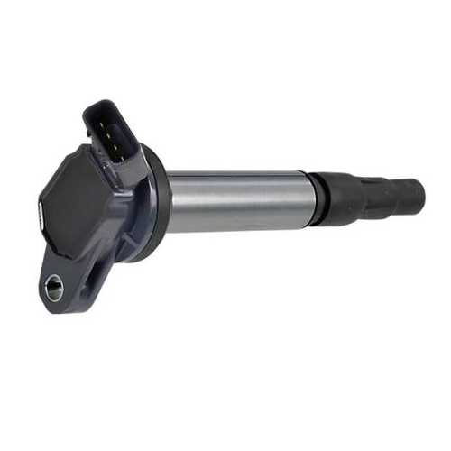 | https://automechanika-shanghai.hk.messefrankfurt.com/shanghai/zh-cn/exhibitor-search.detail.html/aceon-bright-inc/mf_2_a4wc0a02a5v3_3923464_10000100202401.html
10 | Aceon Bright, Inc. | 2.1 E122 | 2.1 发动机电子系统（控制单元、总线系统、传感器、执行器） |  | https://automechanika-shanghai.hk.messefrankfurt.com/shanghai/zh-cn/exhibitor-search.detail.html/aceon-bright-inc.html | www.aceonbright.com | 2024-08-06T22:45:40 | 3 | IGNITION COIL |  | 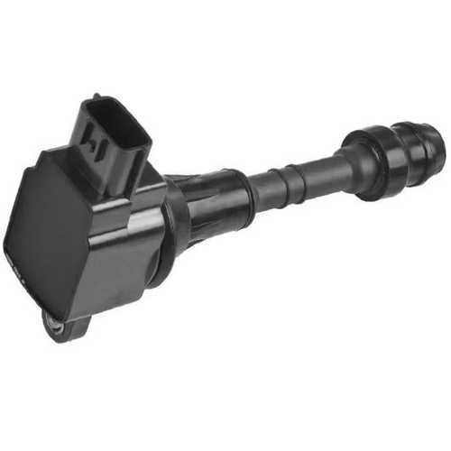 | https://automechanika-shanghai.hk.messefrankfurt.com/shanghai/zh-cn/exhibitor-search.detail.html/aceon-bright-inc/mf_2_a4wc0a02a5v3_3923465_10000100202401.html

